TDB
AR PACA & Corse |  |  |  |  |  |  |  |  |  | Autres répondants

 |  | Légende
 |  | 4
Les notations vont de 0 à 4 : 0 étant la note la plus faible et 4 la plus élevée |  | 3
 |  | 2
Les commentaires en colonne B, C et D aident à positionner la réponse |  | 1
 |  | 0

Relation client |  |  |  | Relation client |  |  |  |  |  |  |  | Relation client |  |  |  |  | Relation client

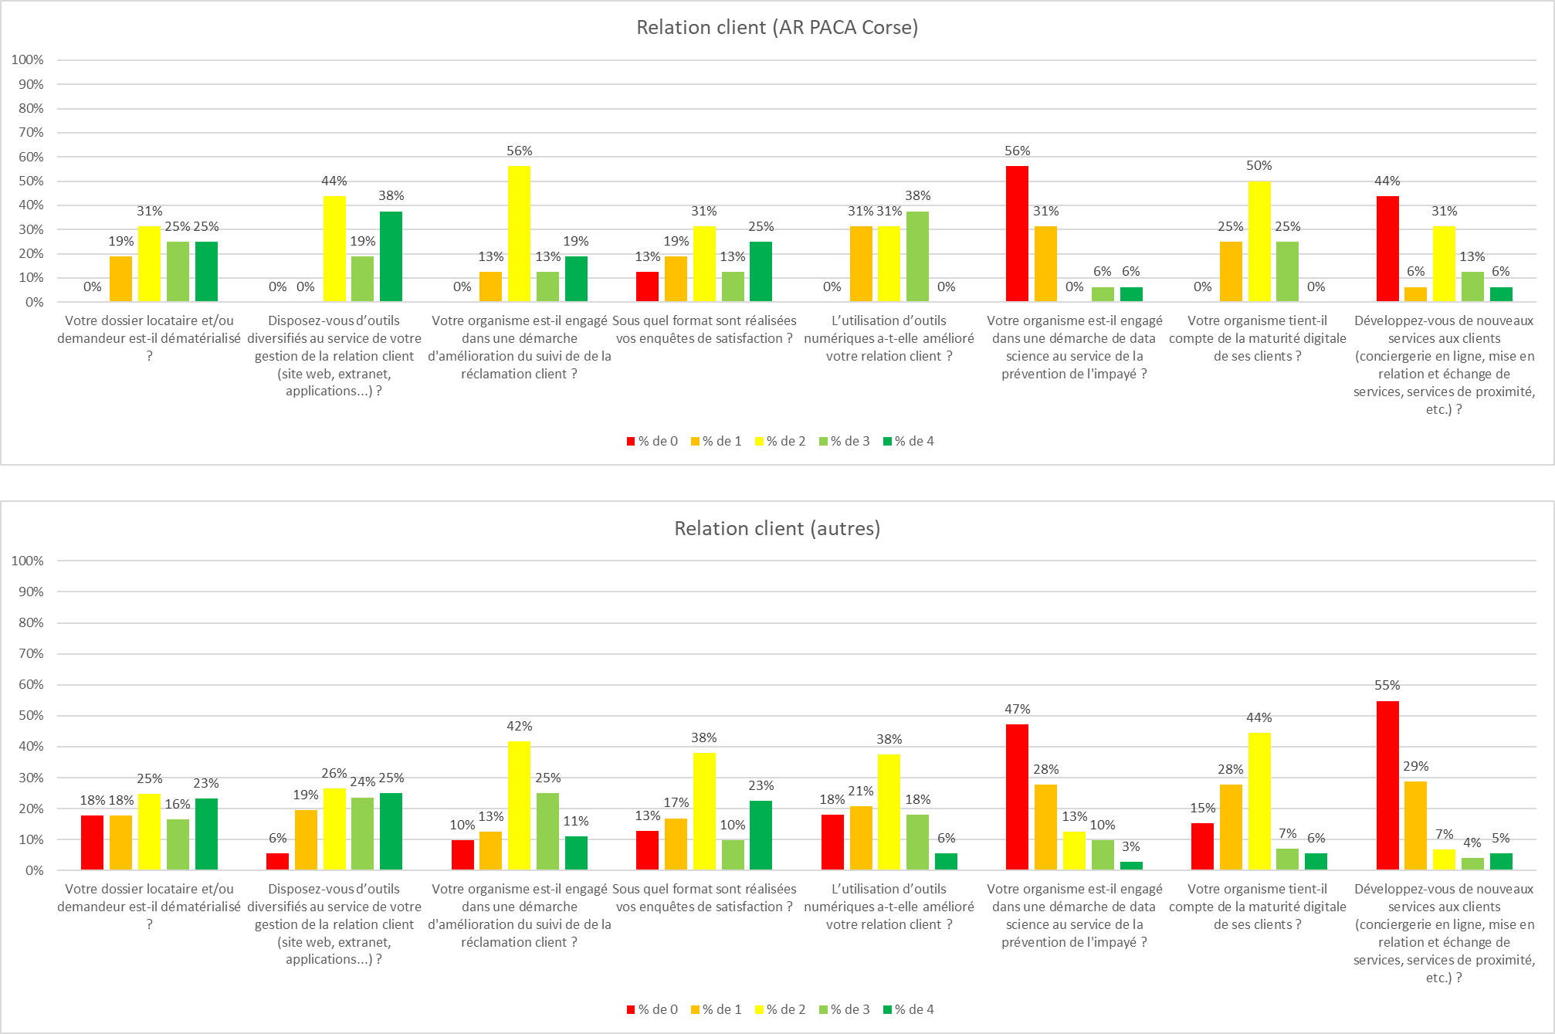
 |  |  |  | Note cible |  |  | Note |  |  | Note autres |  |  | Note
Question | Texte note 0 | Texte note 2 | Texte note 4 | Moyenne | Minimum | Maximum | Moyenne | Minimum | Maximum | Moyenne | Minimum | Maximum | Moyenne | Minimum | Maximum | Ecart
Votre dossier locataire et/ou demandeur est-il dématérialisé ? | Nous sommes encore 100% papier | Nous avons commencé à dématérialiser notre flux pour les pièces les plus importantes (baux, avenants, etc.) | Notre dossier locataire, nouveaux entrants comme stock, est intégralement dématérialisé | 2.6 | 1.0 | 4.0 | 2.0 | 0.0 | 4.0 | 2.1 | 0.0 | 4.0 | 1.7 | 0.0 | 4.0 | 0.5
Disposez-vous d’outils diversifiés au service de votre gestion de la relation client (site web, extranet, applications...) ? | Nous ne disposons d'aucun outil, seulement de l'ERP | Nous disposons d'un extranet client en plus de notre ERP | Nous disposons d'une palette omnicanale intégrée au SI (extranet locataire, application mobile, CRM…) | 2.9 | 2.0 | 4.0 |  |  |  | 2.4 | 0.0 | 4.0 |  |  |  | 0.5
Votre organisme est-il engagé dans une démarche d'amélioration du suivi de de la réclamation client ? | Nous utilisons les canaux traditionnels pour le suivi : accueil, standard, gardien | Nous nous efforçons de faire évoluer nos process (accusé réception de la demande, confirmation de rendez vous via sms, …) | Nous proposons un suivi en temps réel dans une démarche qualité (clôture après satisfaction) | 2.4 | 1.0 | 4.0 |  |  |  | 2.2 | 0.0 | 4.0 |  |  |  | 0.2
Sous quel format sont réalisées vos enquêtes de satisfaction ? | Nous faisons encore tout sous papier | Nous dématérialisons notre enquête triennale | Nous avons une solution numérique dédiée pour toutes nos enquêtes et leur restitution | 2.2 | 0.0 | 4.0 |  |  |  | 2.1 | 0.0 | 4.0 |  |  |  | 0.1
L’utilisation d’outils numériques a-t-elle amélioré votre relation client ? | Nous ne savons pas | Nous commençons à mettre en place des indicateurs | Les effets attendus sont réels et mesurables | 2.1 | 1.0 | 3.0 |  |  |  | 1.7 | 0.0 | 4.0 |  |  |  | 0.3
Votre organisme est-il engagé dans une démarche de data science au service de la prévention de l'impayé ? | Non, nous n'y pensons pas encore | Des tests conculants ont été menés | Oui, c'est devenu un outil de gestion à part entière | 0.8 | 0.0 | 4.0 |  |  |  | 0.9 | 0.0 | 4.0 |  |  |  | -0.2
Votre organisme tient-il compte de la maturité digitale de ses clients ? | Non, ils s'adapteront bien | Les personnels de proximité et d'accueil sont disponibles si besoin pour aider | Des séances de formations sont organisés à l'intention des publics les moins avertis (personnes âgées par exemple) | 2.0 | 1.0 | 3.0 |  |  |  | 1.6 | 0.0 | 4.0 |  |  |  | 0.4
Développez-vous de nouveaux services aux clients (conciergerie en ligne, mise en relation et échange de services, services de proximité, etc.) ? | Aucun service en ligne n'est proposé | Des tests conculants ont été menés | De services en ligne sont proposés à chaque étape de la vie du locataire | 1.3 | 0.0 | 4.0 |  |  |  | 0.8 | 0.0 | 4.0 |  |  |  | 0.5

Patrimoine |  |  |  | Patrimoine |  |  |  |  |  |  |  | Patrimoine |  |  |  |  | Patrimoine

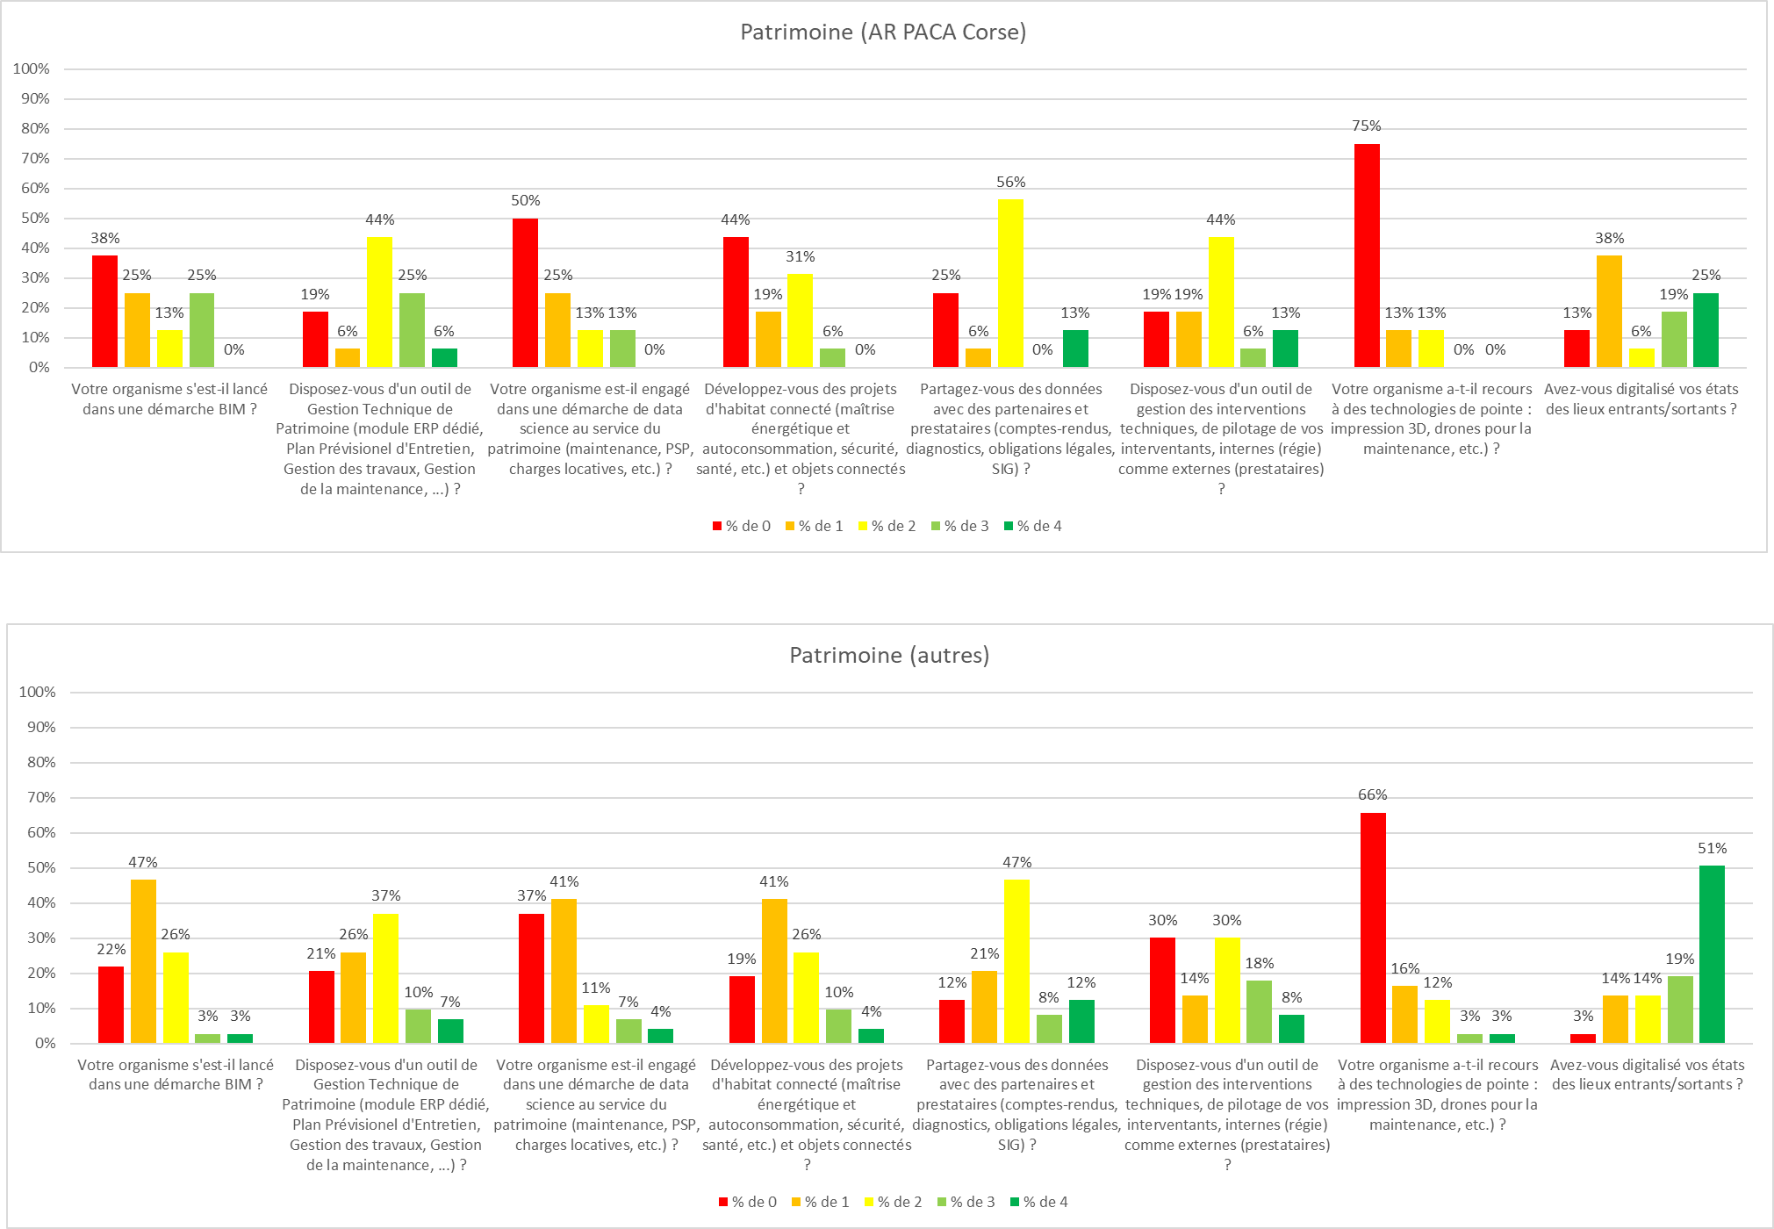
 |  |  |  | Note cible |  |  | Note |  |  | Note autres |  |  | Note
Question | Texte note 0 | Texte note 2 | Texte note 4 | Moyenne | Minimum | Maximum | Moyenne | Minimum | Maximum | Moyenne | Minimum | Maximum | Moyenne | Minimum | Maximum | Ecart
Votre organisme s'est-il lancé dans une démarche BIM ? | Non, nous n'y pensons pas encore | Des tests concluants ont été menés sur des opérations | Le BIM est dorénavant mis en place sur toutes les opérations (construction et réhabilitation) ainsi qu'en gestion | 1.3 | 0.0 | 3.0 | 1.4 | 0.0 | 4.0 | 1.2 | 0.0 | 4.0 | 1.5 | 0.0 | 4.0 | 0.1
Disposez-vous d'un outil de Gestion Technique de Patrimoine (module ERP dédié, Plan Prévisionel d'Entretien, Gestion des travaux, Gestion de la maintenance, ...) ? | Nous ne disposons d'aucun outil hors module ERP | Nous avons défini nos activités prioritaires et elles sont couvertes par des solutions dédiées | Toutes nos activités sont couvertes par des solutions dédiées | 1.9 | 0.0 | 4.0 |  |  |  | 1.6 | 0.0 | 4.0 |  |  |  | 0.4
Votre organisme est-il engagé dans une démarche de data science au service du patrimoine (maintenance, PSP, charges locatives, etc.) ? | Non, nous n'y pensons pas encore | Des tests concluants ont été menés | Oui, c'est devenu un outil de gestion à part entière | 0.9 | 0.0 | 3.0 |  |  |  | 1.0 | 0.0 | 4.0 |  |  |  | -0.1
Développez-vous des projets d'habitat connecté (maîtrise énergétique et autoconsommation, sécurité, santé, etc.) et objets connectés ? | Non, nous n'y pensons pas encore | Des tests concluants ont été menés | C'est un axe stratégique de développement | 1.0 | 0.0 | 3.0 |  |  |  | 1.4 | 0.0 | 4.0 |  |  |  | -0.4
Partagez-vous des données avec des partenaires et prestataires (comptes-rendus, diagnostics, obligations légales, SIG) ? | Non, nous n'y pensons pas encore | Ca nous est arrivé mais ça n'est pas encore systématique | Oui, autant que possible | 1.7 | 0.0 | 4.0 |  |  |  | 1.9 | 0.0 | 4.0 |  |  |  | -0.2
Disposez-vous d'un outil de gestion des interventions techniques, de pilotage de vos interventants, internes (régie) comme externes (prestataires) ? | Nous ne disposons d'aucun outil, seulement de l'ERP et de tableaux Excel | C'est un projet nécessaire à court terme | Nous avons mis en place une solution dédiée, utilisable sur mobile et tablette, et qui s'inscrit dans une démarche qualité | 1.8 | 0.0 | 4.0 |  |  |  | 1.6 | 0.0 | 4.0 |  |  |  | 0.1
Votre organisme a-t-il recours à des technologies de pointe : impression 3D, drones pour la maintenance, etc.) ? | Non, nous n'y pensons pas encore | C'est un projet intéressant à moyen terme | Nous avons déjà intégré certaines de ces technologies comme outils à part entière | 0.4 | 0.0 | 2.0 |  |  |  | 0.6 | 0.0 | 4.0 |  |  |  | -0.2
Avez-vous digitalisé vos états des lieux entrants/sortants ? | Non, nous n'y pensons pas encore | L'outil est en place mais l'outil ou la synchronisation est imparfaite | Depuis longtemps. Nos états des lieux sont réalisés sur tablette et totalement synchronisés avec le SI | 2.1 | 0.0 | 4.0 |  |  |  | 3.0 | 0.0 | 4.0 |  |  |  | -1.0

Marketing |  |  |  | Marketing |  |  |  |  |  |  |  | Marketing |  |  |  |  | Marketing

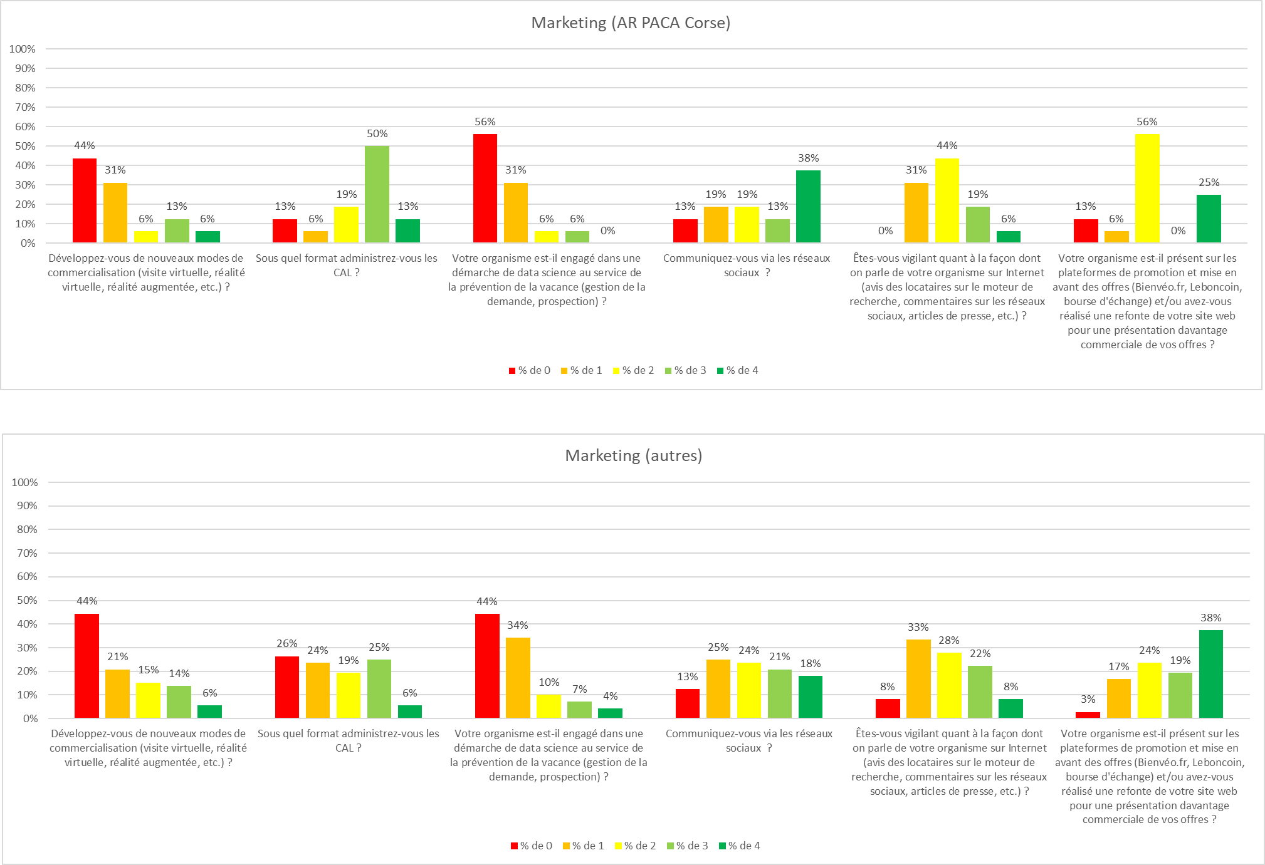
 |  |  |  | Note cible |  |  | Note |  |  | Note autres |  |  | Note
Question | Texte note 0 | Texte note 2 | Texte note 4 | Moyenne | Minimum | Maximum | Moyenne | Minimum | Maximum | Moyenne | Minimum | Maximum | Moyenne | Minimum | Maximum | Ecart
Développez-vous de nouveaux modes de commercialisation (visite virtuelle, réalité virtuelle, réalité augmentée, etc.) ? | Non, nous n'y pensons pas encore | C'est un projet nécessaire à court terme | C'est un axe stratégique de mise en avant et de commercialisation de nos offres | 1.1 | 0.0 | 4.0 | 1.8 | 0.0 | 4.0 | 1.2 | 0.0 | 4.0 | 1.7 | 0.0 | 4.0 | -0.1
Sous quel format administrez-vous les CAL ? | Les CAL de font en présentiel et en papier | Les CAL sont dématérialisées lorsque c'est nécessaire | Nous avons intégralement virtualisées les CAL et n'organisons plus de réunions en présentiel | 2.4 | 0.0 | 4.0 |  |  |  | 1.6 | 0.0 | 4.0 |  |  |  | 0.8
Votre organisme est-il engagé dans une démarche de data science au service de la prévention de la vacance (gestion de la demande, prospection) ? | Non, nous n'y pensons pas encore | Des tests concluants ont été menés | Oui, c'est devenu un outil de gestion à part entière | 0.6 | 0.0 | 3.0 |  |  |  | 0.9 | 0.0 | 4.0 |  |  |  | -0.3
Communiquez-vous via les réseaux sociaux ? | Nous n'avons aucune présence sur les réseaux sociaux et nous en avons peur | Nous avons ouvert des espaces mais ne sommes actifs que par intermittence | Nous avons une présence multiplateforme et alimentée au quotidien | 2.4 | 0.0 | 4.0 |  |  |  | 2.1 | 0.0 | 4.0 |  |  |  | 0.4
Êtes-vous vigilant quant à la façon dont on parle de votre organisme sur Internet (avis des locataires sur le moteur de recherche, commentaires sur les réseaux sociaux, articles de presse, etc.) ? | Aucun intérêt n'est porté à ce qui est dit de nous sur le web. Ce sont seulement les mécontents qui s'expriment. | Parfois, lorsque l'occasion se présente. Nous avons paramétré quelques alertes sur les moteurs de recherche | Nous avons mis en place un dispositif de veille, avec des outils spécialisés de e-réputation | 2.0 | 1.0 | 4.0 |  |  |  | 1.9 | 0.0 | 4.0 |  |  |  | 0.1
Votre organisme est-il présent sur les plateformes de promotion et mise en avant des offres (Bienvéo.fr, Leboncoin, bourse d'échange) et/ou avez-vous réalisé une refonte de votre site web pour une présentation davantage commerciale de vos offres ? | Non, nous n'y pensons pas encore | Nous publions souvent des offres sur certaines plateformes dédiées | Notre site a été refondu pour mettre en avant nos offres et nous sommes systématiquement présents sur les plateformes dédiées | 2.2 | 0.0 | 4.0 |  |  |  | 2.7 | 0.0 | 4.0 |  |  |  | -0.5

Administration |  |  |  | Administration |  |  |  |  |  |  |  | Administration |  |  |  |  | Administration

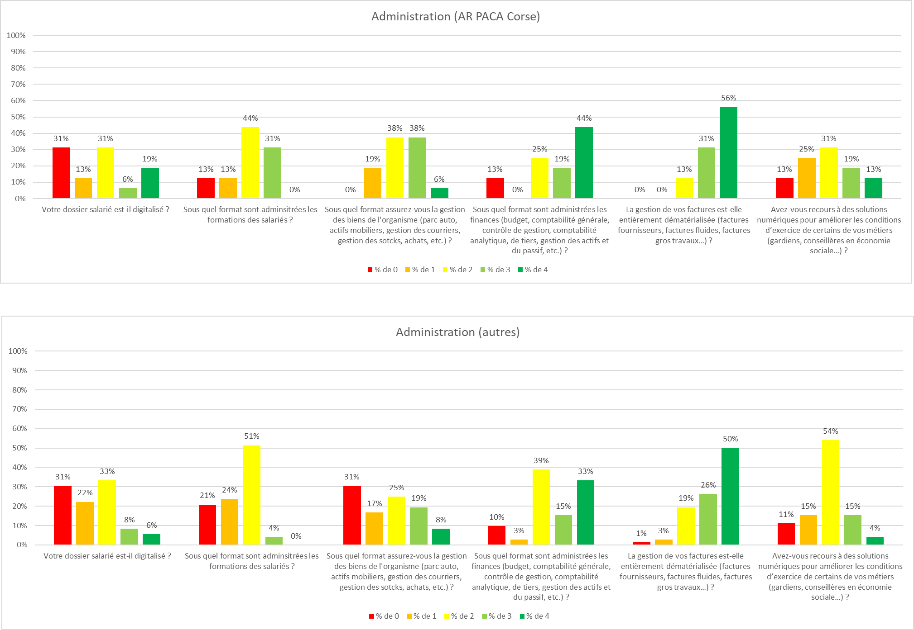
 |  |  |  | Note |  |  | Note |  |  | Note |  |  | Note
Question | Texte note 0 | Texte note 2 | Texte note 4 | Moyenne | Minimum | Maximum | Moyenne | Minimum | Maximum | Moyenne | Minimum | Maximum | Moyenne | Minimum | Maximum | Ecart
Votre dossier salarié est-il digitalisé ? | Non, pas même les bulletins de paie | Seulement les pièces les plus importantes (bulletins de paie, contrat de travail, entretiens annuels… etc.) | Nous avons opté pour un SIRH complet et des services dédiés | 1.7 | 0.0 | 4.0 | 2.4 | 0.0 | 4.0 | 1.4 | 0.0 | 4.0 | 2.0 | 0.0 | 4.0 | 0.3
Sous quel format sont adminsitrées les formations des salariés ? | Seulement en présentiel | En présentiel principalement, mais quelques formations sont proposées en e-learning ou sous forme de MOOC | Chaque formation est en blended learning : présentiel mêlant e-learning | 1.9 | 0.0 | 3.0 |  |  |  | 1.4 | 0.0 | 3.0 |  |  |  | 0.5
Sous quel format assurez-vous la gestion des biens de l'organisme (parc auto, actifs mobiliers, gestion des courriers, gestion des sotcks, achats, etc.) ? | Nous faisons encore tout sous papier et/ou sous tableaux Excel | C'est un projet nécessaire à court terme | Nous sommes 100% digitalisés grâce à des logiciels et solutions numériques dédiés | 2.3 | 1.0 | 4.0 |  |  |  | 1.6 | 0.0 | 4.0 |  |  |  | 0.7
Sous quel format sont administrées les finances (budget, comptabilité générale, contrôle de gestion, comptabilité analytique, de tiers, gestion des actifs et du passif, etc.) ? | Nous ne disposons que des modules de notre ERP et d'Excel | Nous disposons de logiciels dédiés sur une partie des activités de la finance et devons progresser | Nous disposons de logiciels dédiés sur tout le périmètre de la finance | 2.8 | 0.0 | 4.0 |  |  |  | 2.6 | 0.0 | 4.0 |  |  |  | 0.2
La gestion de vos factures est-elle entièrement dématérialisée (factures fournisseurs, factures fluides, factures gros travaux…) ? | Nous n'avons pas démarré cette démarche | Nous avons dématérialisé une partie de nos factures (Chorus …) | Toutes nos factures sont dématérialisées avec un workflow associé | 3.4 | 2.0 | 4.0 |  |  |  | 3.2 | 0.0 | 4.0 |  |  |  | 0.2
Avez-vous recours à des solutions numériques pour améliorer les conditions d’exercice de certains de vos métiers (gardiens, conseillères en économie sociale…) ? | Non, nous ne disposons d'aucun outil | Nous avons équipé nos personnels de smartphones, et d'une ou deux applications métiers. | Oui, nous disposons aussi bien d'outils de planification des interventions, que de géolocalisation et de Protection du Travailleur Isolé (PTI) | 1.9 | 0.0 | 4.0 |  |  |  | 1.9 | 0.0 | 4.0 |  |  |  | 0.1

Organisation |  |  |  | Organisation |  |  |  |  |  |  |  | Organisation |  |  |  |  | Organisation

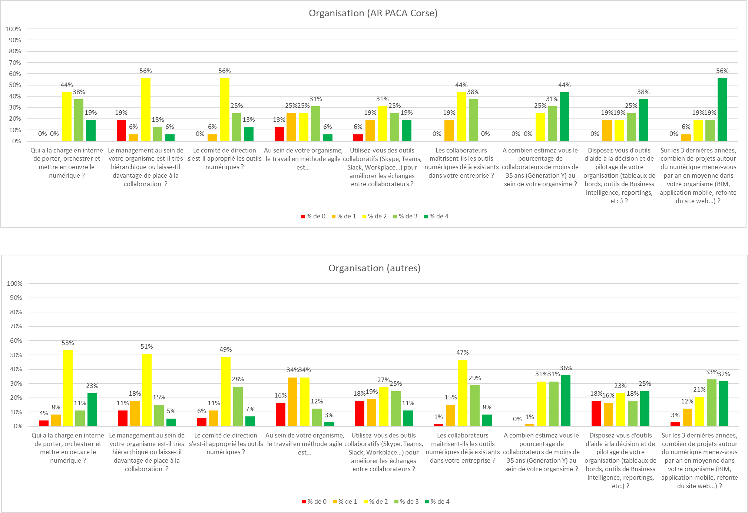
 |  |  |  | Note |  |  | Note |  |  | Note |  |  | Note
Question | Texte note 0 | Texte note 2 | Texte note 4 | Moyenne | Minimum | Maximum | Moyenne | Minimum | Maximum | Moyenne | Minimum | Maximum | Moyenne | Minimum | Maximum | Ecart
Qui a la charge en interne de porter, orchestrer et mettre en oeuvre le numérique ? | Personne | Ce sont surtout les services supports les plus concernés : communication, marketing, informatique | Une fonction dédiée et/ou la Direction Générale | 2.8 | 2.0 | 4.0 | 2.5 | 0.0 | 4.0 | 2.4 | 0.0 | 4.0 | 2.2 | 0.0 | 4.0 | 0.3
Le management au sein de votre organisme est-il très hiérarchique ou laisse-til davantage de place à la collaboration ? | Très hiérarchique | Plutôt collaboratif, lorsque cela s'y prête | Très collaboratif | 1.8 | 0.0 | 4.0 |  |  |  | 1.9 | 0.0 | 4.0 |  |  |  | -0.1
Le comité de direction s'est-il approprié les outils numériques ? | Pas du tout | Il y a encore du travail | Parfaitement | 2.4 | 1.0 | 4.0 |  |  |  | 2.2 | 0.0 | 4.0 |  |  |  | 0.2
Au sein de votre organisme, le travail en méthode agile est… | Un "gros mot" | C'est une méthode qui nous intéresse, nous l'avons utilisée pour des projets encore peu structurants | Un réflexe organisationnel | 1.9 | 0.0 | 4.0 |  |  |  | 1.5 | 0.0 | 4.0 |  |  |  | 0.4
Utilisez-vous des outils collaboratifs (Skype, Teams, Slack, Workplace…) pour améliorer les échanges entre collaborateurs ? | Le mail reste une valeur sûre | Nous avons un intranet avec actualités, espaces d'echanges… | Nous avons mis en place un réseau social d'entreprise dédié | 2.3 | 0.0 | 4.0 |  |  |  | 1.9 | 0.0 | 4.0 |  |  |  | 0.4
Les collaborateurs maîtrisent-ils les outils numériques déjà existants dans votre entreprise ? | Pas du tout | Plus de la moitié | Tous | 2.2 | 1.0 | 3.0 |  |  |  | 2.3 | 0.0 | 4.0 |  |  |  | -0.1
A combien estimez-vous le pourcentage de collaborateurs de moins de 35 ans (Génération Y) au sein de votre organsime ? | Moins de 2 % | Entre 5 et 10 % | Au-delà de 15 % | 3.2 | 2.0 | 4.0 |  |  |  | 3.0 | 1.0 | 4.0 |  |  |  | 0.2
Disposez-vous d'outils d'aide à la décision et de pilotage de votre organisation (tableaux de bords, outils de Business Intelligence, reportings, etc.) ? | Nous faisons encore tout sous Excel | Nous sommes en train de mettre en place une solution dédiée | Nous sommes travaillons depuis longtemps avec des solutions dédiées | 2.8 | 1.0 | 4.0 |  |  |  | 2.2 | 0.0 | 4.0 |  |  |  | 0.7
Sur les 3 dernières années, combien de projets autour du numérique menez-vous par an en moyenne dans votre organisme (BIM, application mobile, refonte du site web...) ? | Aucun | Nous avons mené à son terme un chantier structurant et avons par conséquent décidé d'en lancer un second | Plusieurs grands chantiers structurants ont été lancés et achevés | 3.3 | 1.0 | 4.0 |  |  |  | 2.8 | 0.0 | 4.0 |  |  |  | 0.5

Stratégie |  |  |  | Stratégie |  |  |  |  |  |  |  | Stratégie |  |  |  |  | Stratégie

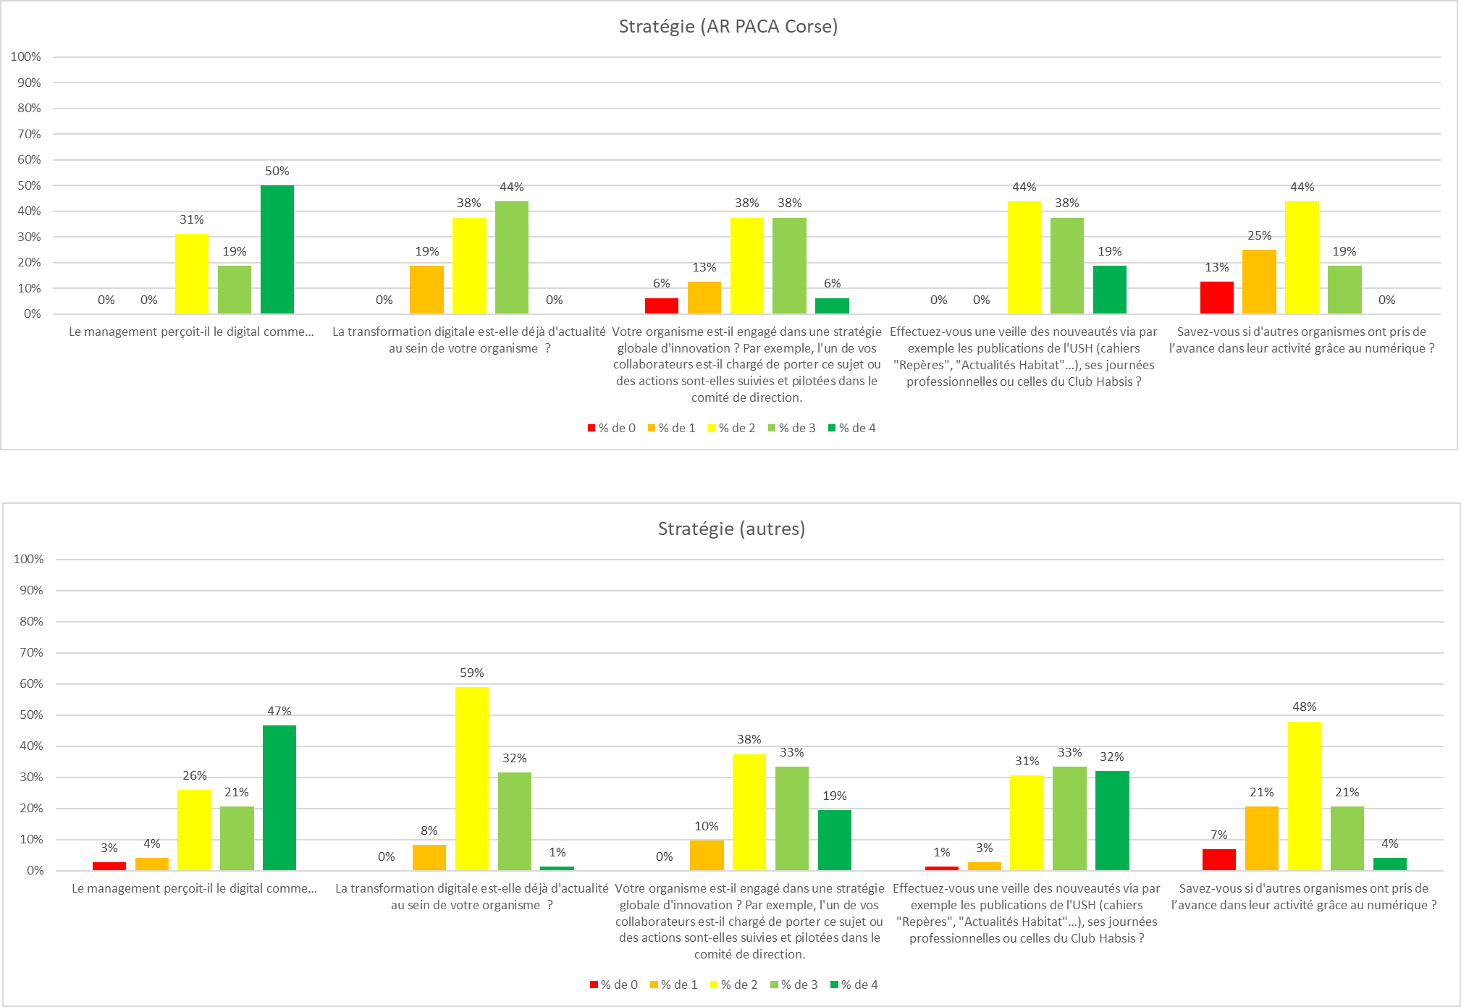
 |  |  |  | Note |  |  | Note |  |  | Note |  |  | Note
Question | Texte note 0 | Texte note 2 | Texte note 4 | Moyenne | Minimum | Maximum | Moyenne | Minimum | Maximum | Moyenne | Minimum | Maximum | Moyenne | Minimum | Maximum | Ecart
Le management perçoit-il le digital comme… | Un gadget | Un cap à franchir nécessaire | Un objectif stratégique | 3.2 | 2.0 | 4.0 | 2.4 | 0.0 | 4.0 | 3.0 | 0.0 | 4.0 | 2.6 | 0.0 | 4.0 | 0.1
La transformation digitale est-elle déjà d'actualité au sein de votre organisme ? | Non, nous n'y pensons pas encore | Nous la souhaitons et y travaillons | Oui, nous l'avons achevée depuis longtemps | 2.3 | 1.0 | 3.0 |  |  |  | 2.3 | 1.0 | 4.0 |  |  |  | 0.0
Votre organisme est-il engagé dans une stratégie globale d'innovation ? Par exemple, l'un de vos collaborateurs est-il chargé de porter ce sujet ou des actions sont-elles suivies et pilotées dans le comité de direction. | Nous pensons que le digital est un effet de mode. Les fondamentaux de l'entreprise ne sont pas remis en cause. | Nous avons lancé plusieurs initiatives mais sans véritable stratégie associée | Nous avons pris ce sujet au plus haut niveau de l’entreprise et définissons une stratégie et une culture d’innovation généralisée | 2.3 | 0.0 | 4.0 |  |  |  | 2.6 | 1.0 | 4.0 |  |  |  | -0.4
Effectuez-vous une veille des nouveautés via par exemple les publications de l'USH (cahiers "Repères", "Actualités Habitat"…), ses journées professionnelles ou celles du Club Habsis ? | Nous ne le faisons sûrement pas | Nous le faisons parfois | Nous le faisons systématiquement | 2.8 | 2.0 | 4.0 |  |  |  | 2.9 | 0.0 | 4.0 |  |  |  | -0.2
Savez-vous si d'autres organismes ont pris de l’avance dans leur activité grâce au numérique ? | Peut-être, nous n'en savons rien... | Nous restons dans la course et sommes globalement au même niveau d'avancement que les autres | Nous sommes en avance par rapport aux autres | 1.7 | 0.0 | 3.0 |  |  |  | 1.9 | 0.0 | 4.0 |  |  |  | -0.3

Système d’information |  |  |  | Système d’information |  |  |  |  |  |  |  | Système d’information |  |  |  |  | Système d’information

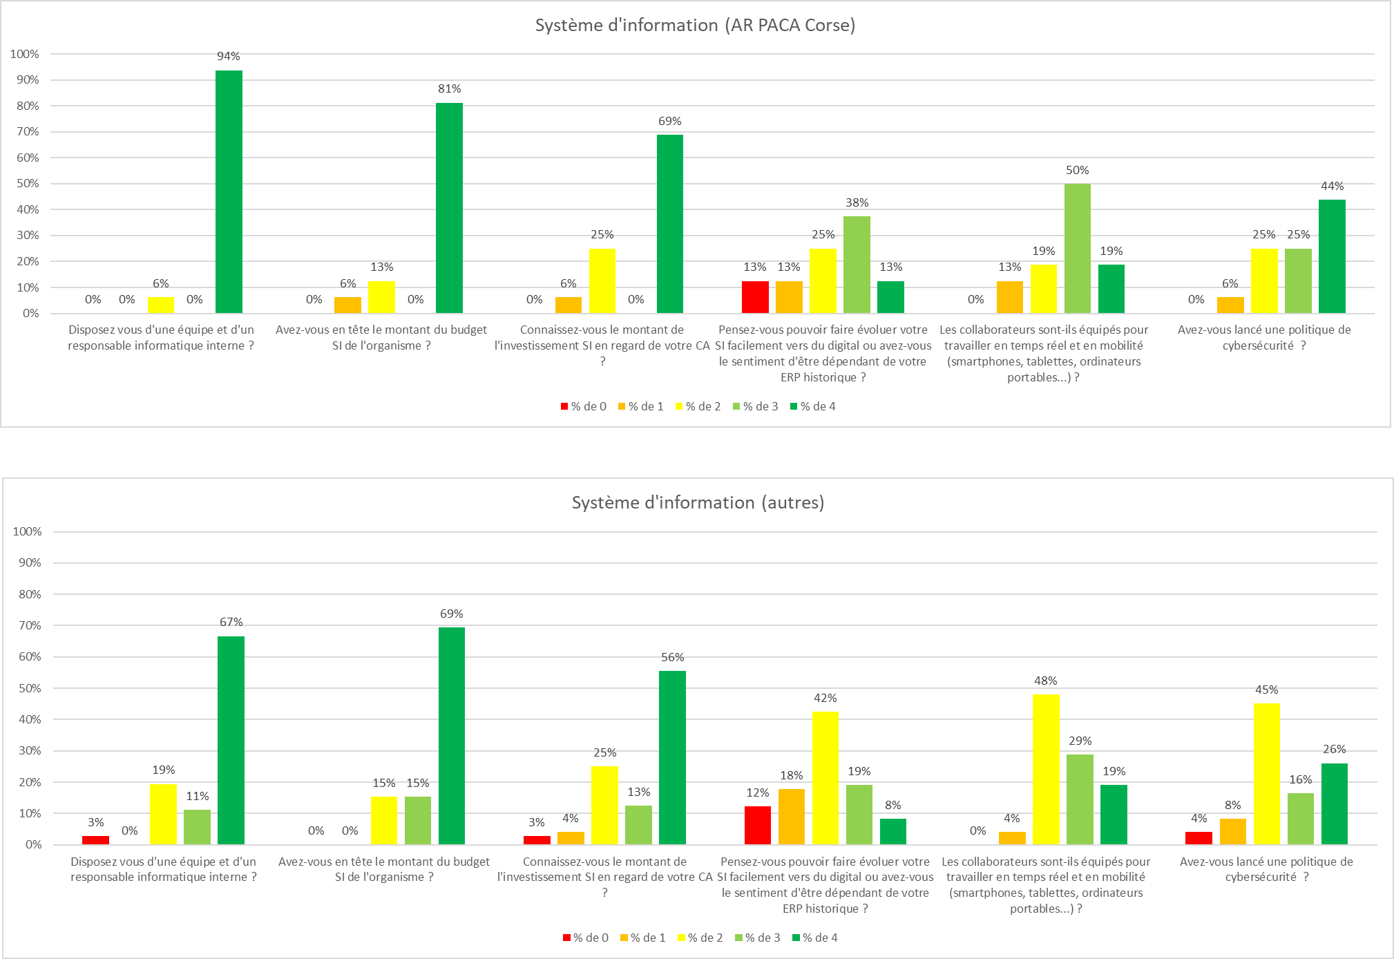
 |  |  |  | Note |  |  | Note |  |  | Note |  |  | Note
Question | Texte note 0 | Texte note 2 | Texte note 4 | Moyenne | Minimum | Maximum | Moyenne | Minimum | Maximum | Moyenne | Minimum | Maximum | Moyenne | Minimum | Maximum | Ecart
Disposez vous d'une équipe et d'un responsable informatique interne ? | Non, mais nous avons un prestataire partenaire associé | Oui, une équipe réduite qui pilote des prestataires | Oui, nous avons une équipe à plein temps qui pilote la technique et les projets informatiques | 3.9 | 2.0 | 4.0 | 3.1 | 0.0 | 4.0 | 3.4 | 0.0 | 4.0 | 2.9 | 0.0 | 4.0 | 0.5
Avez-vous en tête le montant du budget SI de l'organisme ? | Non | Approximativement | Oui et nous sommes conscients des enjeux | 3.6 | 1.0 | 4.0 |  |  |  | 3.5 | 2.0 | 4.0 |  |  |  | 0.0
Connaissez-vous le montant de l'investissement SI en regard de votre CA ? | Non | Approximativement | Oui et nous sommes conscients des enjeux | 3.3 | 1.0 | 4.0 |  |  |  | 3.1 | 0.0 | 4.0 |  |  |  | 0.2
Pensez-vous pouvoir faire évoluer votre SI facilement vers du digital ou avez-vous le sentiment d'être dépendant de votre ERP historique ? | Nous sommes très dépendants de notre éditeur d'ERP | Nous sommes indépendants sur certains sujets à la marge | Nous avons une bonne maîtrise interne de notre SI | 2.3 | 0.0 | 4.0 |  |  |  | 1.9 | 0.0 | 4.0 |  |  |  | 0.3
Les collaborateurs sont-ils équipés pour travailler en temps réel et en mobilité (smartphones, tablettes, ordinateurs portables...) ? | Aucun collaborateur | Les collaborateurs directement concernés (proximité, tehnique, etc.) | Tous les collaborateurs sont équipés en mobilité | 2.8 | 1.0 | 4.0 |  |  |  | 2.6 | 1.0 | 4.0 |  |  |  | 0.1
Avez-vous lancé une politique de cybersécurité ? | Non | Des actions sont en cours | Oui | 3.1 | 1.0 | 4.0 |  |  |  | 2.5 | 0.0 | 4.0 |  |  |  | 0.5

